部署框架测试
测试1 | 1、部署环境：docker 2、部署框架：gunicorn+flask+pytorch 3、测试工具：linux ab测试工具 4、测试命令样例： ab -n 2000 -c 1 -p './post.json' -T 'application/x-www-form-urlencoded' 'http://172.18.16.40:7000/get_product_words' ab -n 2000 -c 10 -p './post.json' -T 'application/x-www-form-urlencoded' 'http://172.18.16.40:7000/get_product_words' ab -n 2000 -c 50 -p './post.json' -T 'application/x-www-form-urlencoded' 'http://172.18.16.40:7000/get_product_words' ab -n 2000 -c 100 -p './post.json' -T 'application/x-www-form-urlencoded' 'http://172.18.16.40:7000/get_product_words'
总请求数 | 2000
并发数 | 1 | 10 | 50 | 100 | CPU及内存消耗 | GPU消耗
GPU | 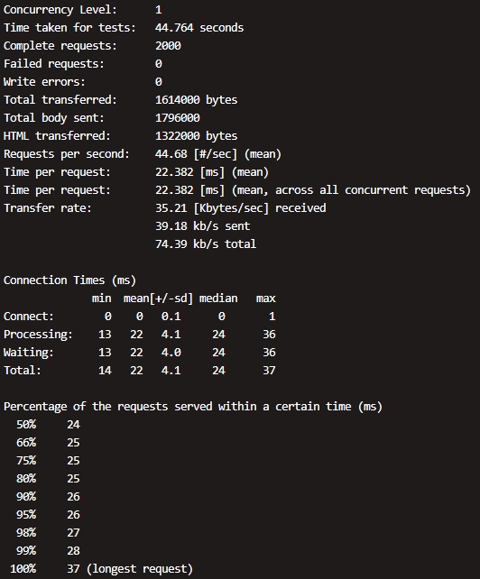 | 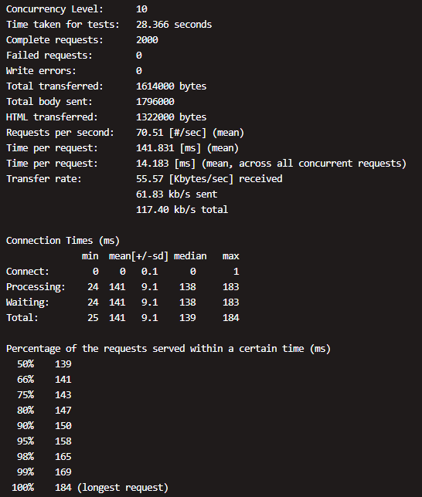 | 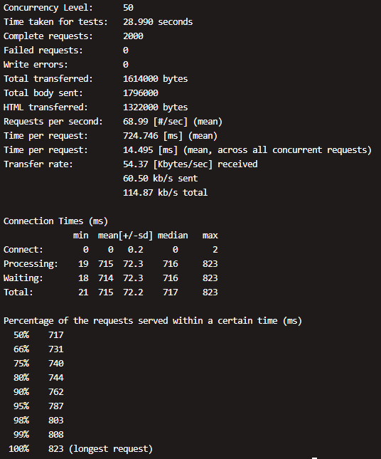 | 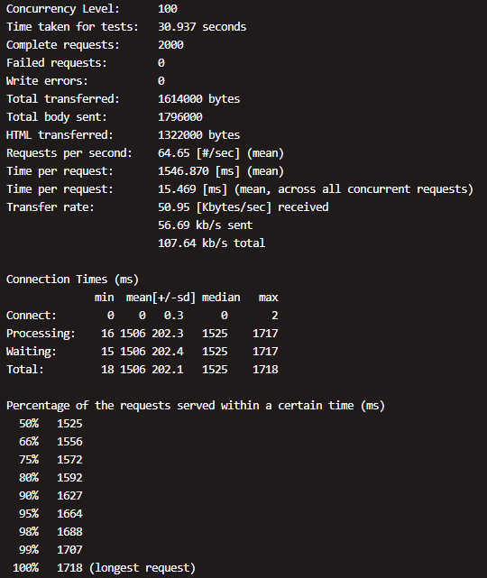 |  | A100显卡： GPU使用率30%，内存使用3G
CPU | 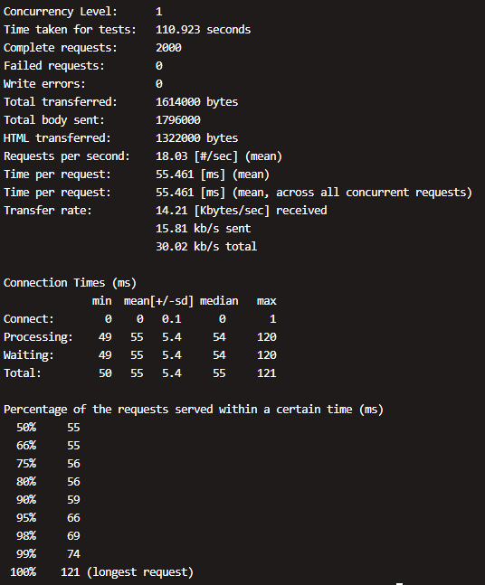 | 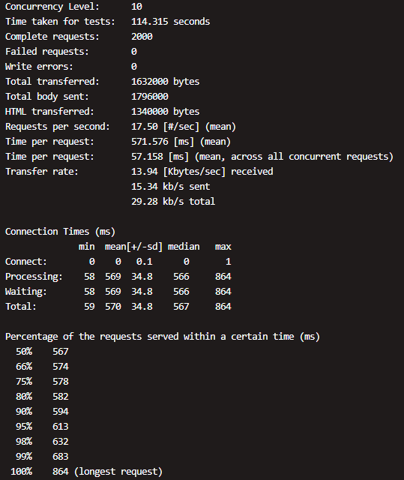 | 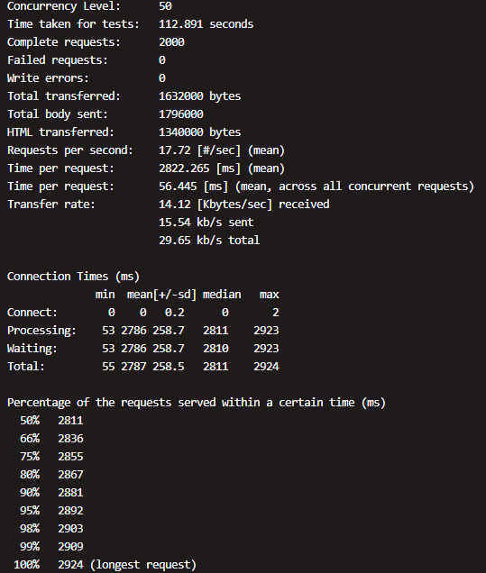 | 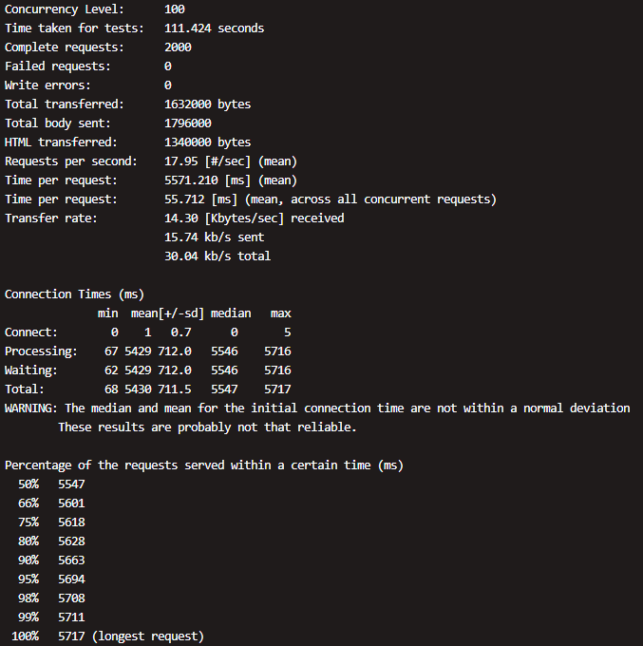 |  | 无
测试2 | 1、部署环境：裸机 2、部署框架：torchserve+pytorch 3、测试工具：python脚本（由于ab测试工具请求异常） http://172.18.32.35:5000/predictions/product_word
GPU | 平均响应时间：28ms | 平均响应时间：190ms | 平均响应时间：850ms | 平均响应时间：1800ms |  | A100显卡： GPU使用率28%，内存使用3G

模型服务优化
优化方向一：量化模型，降低模型精度，由fp32降到fp16 1、部署环境：docker 2、部署框架：gunicorn+flask+onnxruntime 3、测试工具：linux ab测试工具 4、测试命令样例： ab -n 2000 -c 1 -p './post.json' -T 'application/x-www-form-urlencoded' 'http://172.18.32.35:5004/get_product_words' ab -n 2000 -c 10 -p './post.json' -T 'application/x-www-form-urlencoded' 'http://172.18.32.35:5004/get_product_words' ab -n 2000 -c 50 -p './post.json' -T 'application/x-www-form-urlencoded' 'http://172.18.32.35:5004/get_product_words' ab -n 2000 -c 100 -p './post.json' -T 'application/x-www-form-urlencoded' 'http://172.18.32.35:5004/get_product_words'
总请求数 | 2000
并发数 | 1 | 10 | 50 | 100 | CPU及内存消耗 | GPU消耗
GPU | 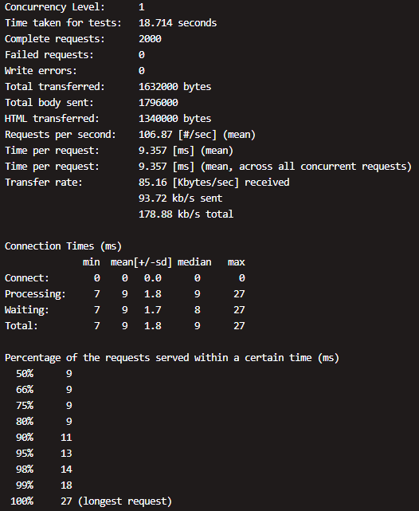 | 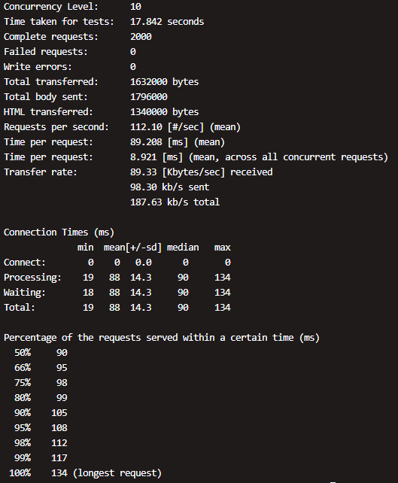 | 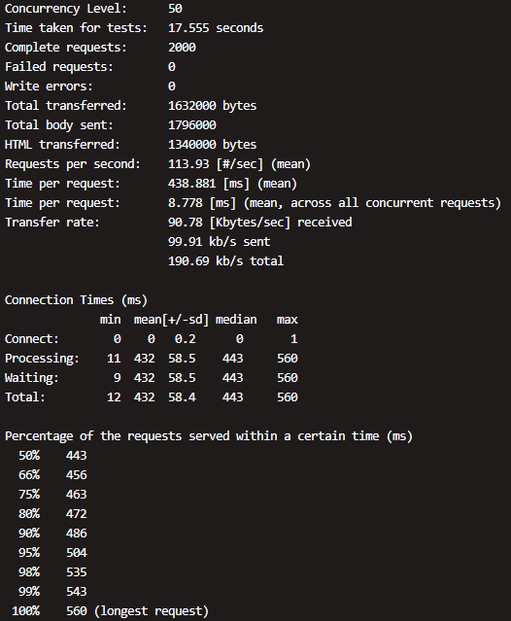 | 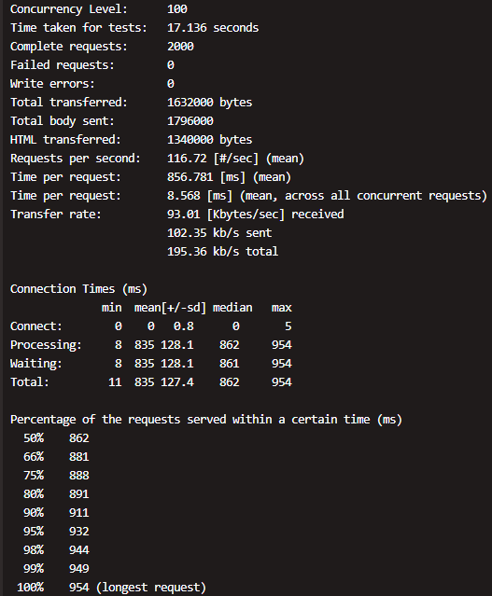 |  | A100显卡： GPU使用率30%，内存使用3.5G
CPU | 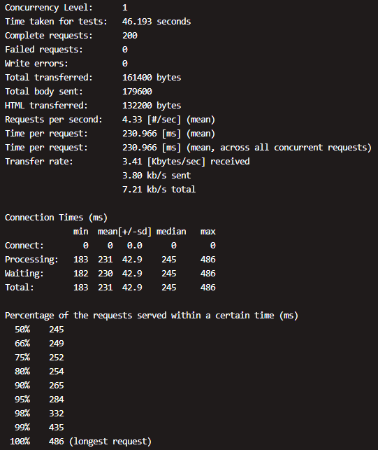 | 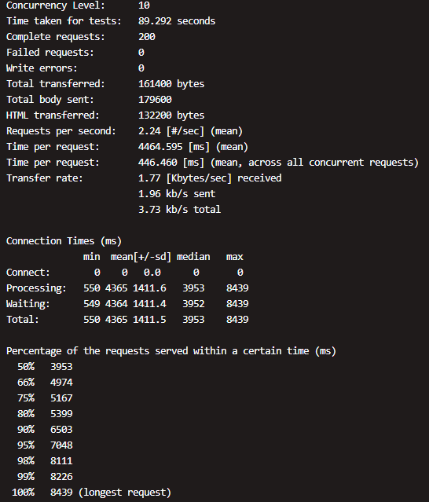 | 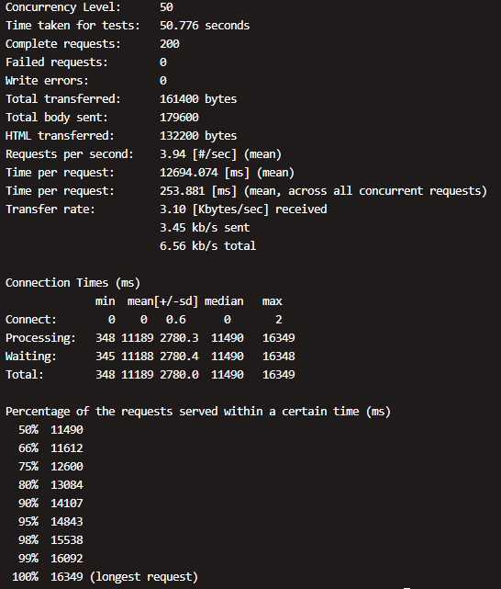 | 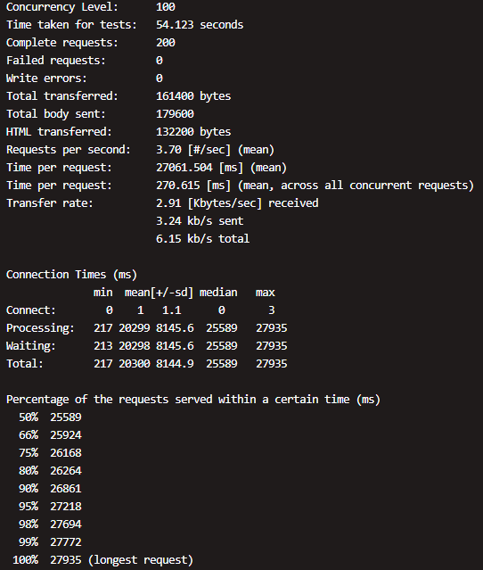 |  | 无

